상품제안서
화이트 아이스박스 8.5L | 상품코드: S27423

 |  |  |  |  |  |  | 02-713-8555 | www.synergygift.co.kr
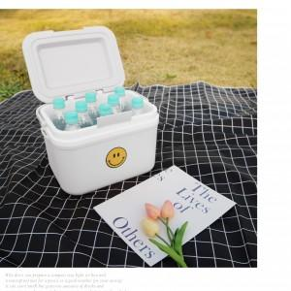 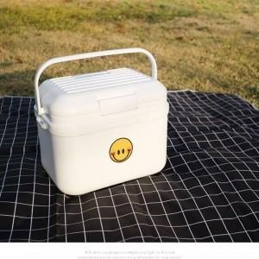

【상세/제작정보】

【인쇄/포장옵션】 | 스티커 / 벌크

【공급단가】 | 수량 | 20~ | 100~ | 300~ | 500~ | 1,000~
*VAT별도 | 단가 | 13,930원 | 13,410원 | 12,900원 | 12,380원 | 12,070원

【상품 URL】 | https://www.synergygift.co.kr:443/src/goods_detail.php?gdno=27423

